Sheet1
タイトル仕様

 | 画面スクショ
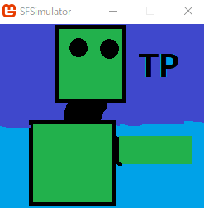
⓵

 | 画面個別仕様
 | ⓵ タイトル画像を画面と同じサイズで表示

 | 操作方法
 | ⓵ エンターキーで、メイン画面へ遷移する。

